Hoja 1
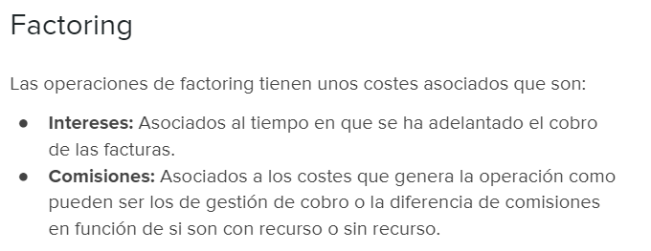

Una empresa de maquinaria le ha vendido a un organismo público ciertos productos por valor de 90.000 euros que cobrará a 90 días de fecha
de factura. No obstante la empresa de maquinaria, necesita disponer de liquidez para lo cual decide acudir a un banco para que le de
alguna alternativa para el anticipo de la misma.
Ante esta situación, el banco le ofrece anticipar sus facturas mediante un contrato de factoring con recurso por el cuál le cobrará un 4%
de comisión y unos intereses nominales del 3% anual sobre el capital cedido.

Se pide calcular cuánto dinero recibirá la empresa de maquinaria:

Total de la factura | 90,000.00
Comisión del 4% | 3,600.00
Intereses:

Tipo de interes mensual | 0.25%
 |  | 4,275.00
Total intereses | 675.00 | 4.75%

Importe recibido | 85,725.00

